UI界面
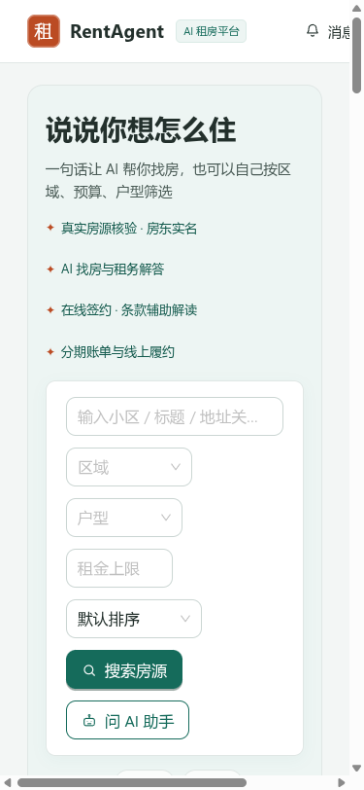
【证明截图 1】图01 登录注册页 —— 对应用例1~7: 多角色登录/密码防探测/JWT拦截/防提权
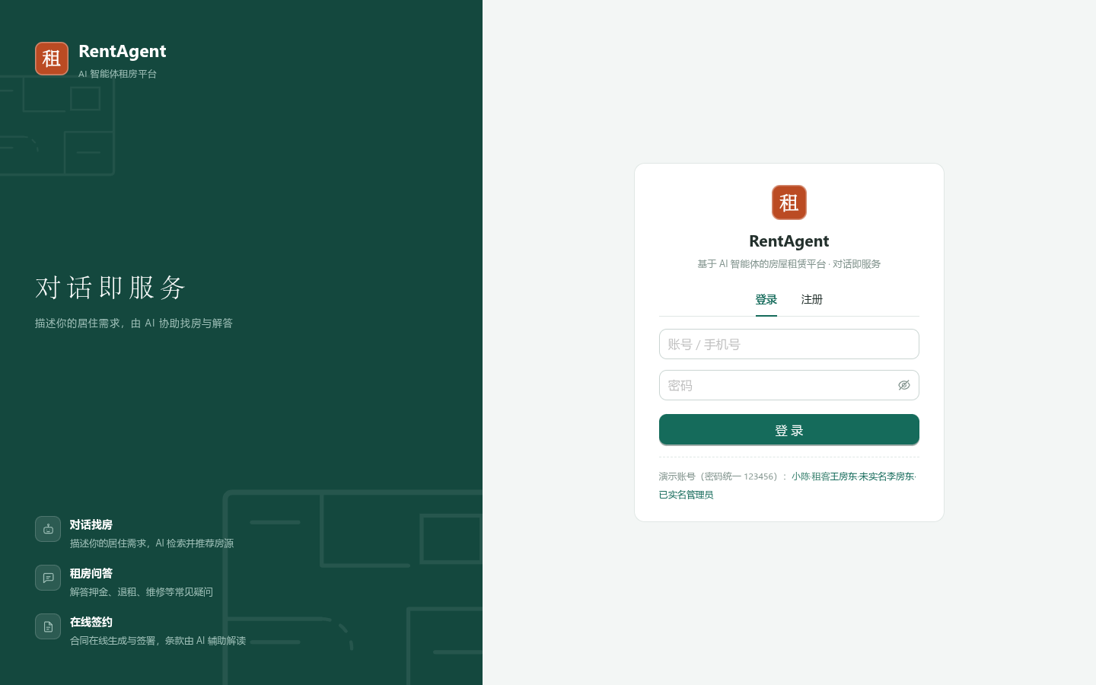

【证明截图 2】图02 租客端首页 —— 对应用例: 热门在架房源流/AI租房导航入口
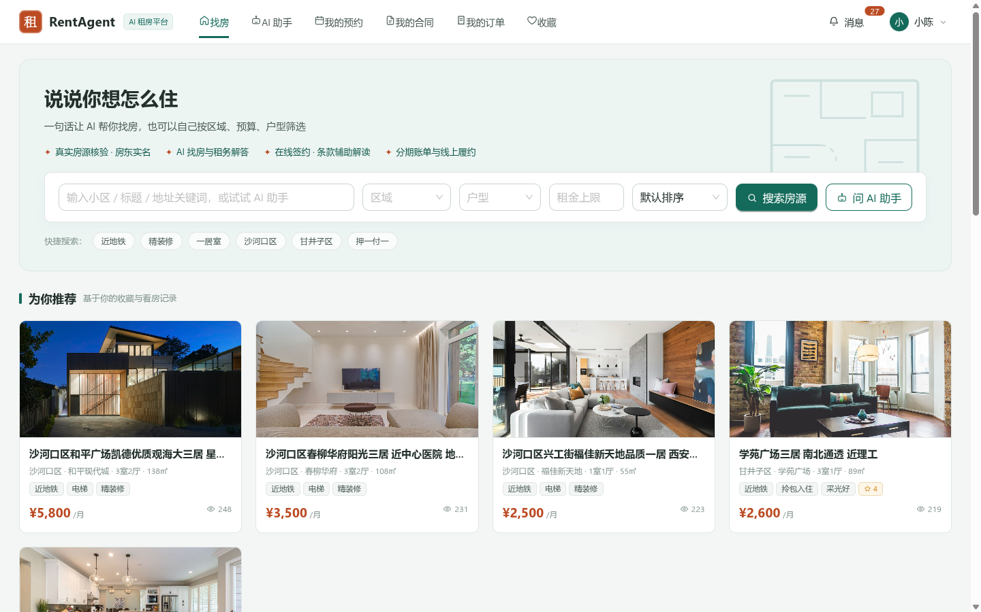

【证明截图 3】图03 房源列表-地图模式 —— 对应用例13~16: 设施检索/价格区间/全景点位
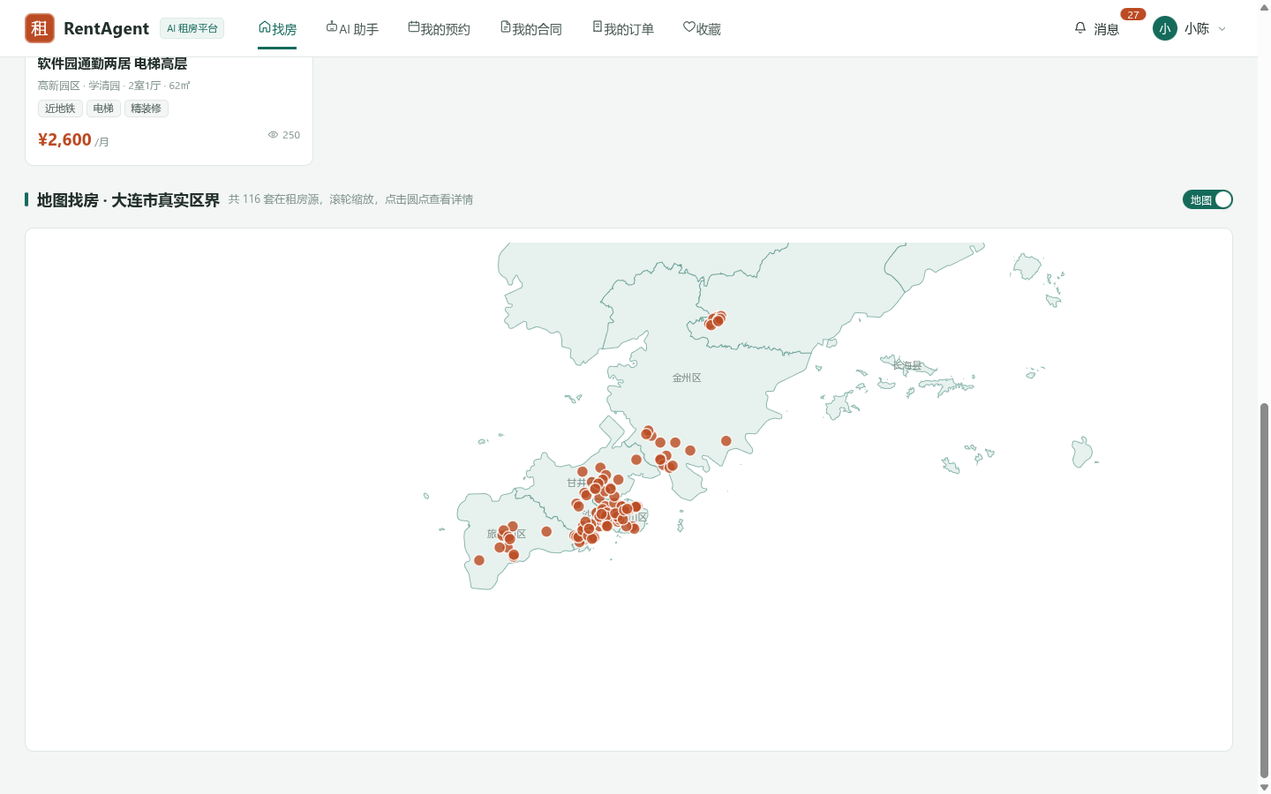

【证明截图 4】图04 房源详情页 —— 对应用例11,17: 房源图文/收藏幂等/预约看房发起
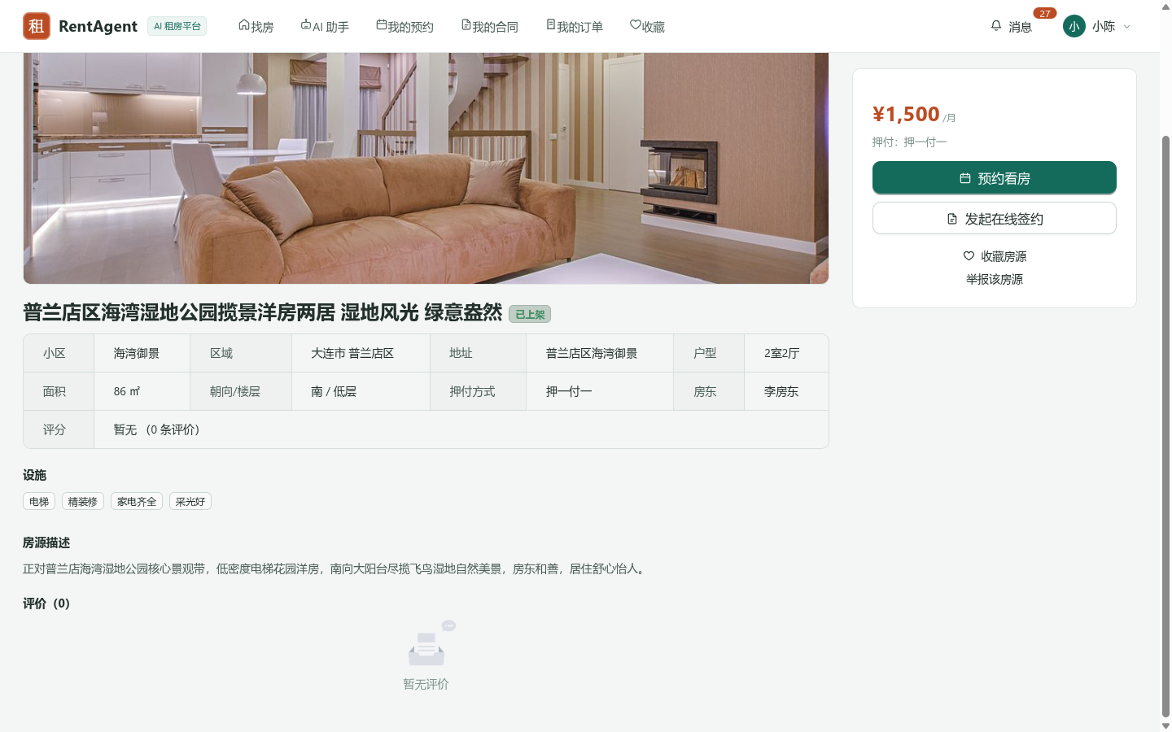

【证明截图 5】图05 AI助手对话页 —— 对应用例34: 找房智能体/Tool Calling/直达链接
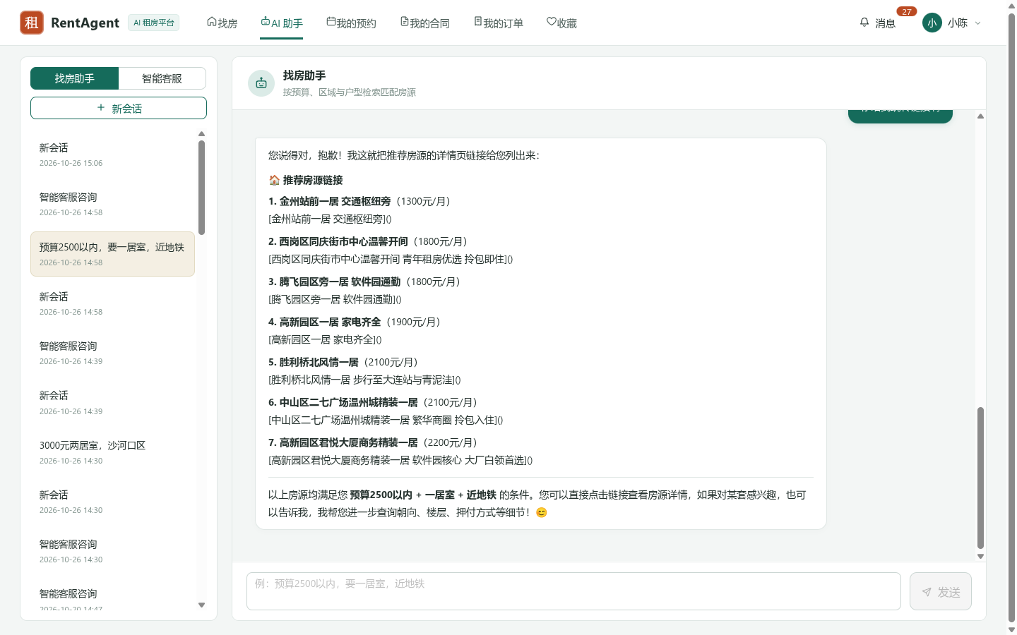

【证明截图 6】图06 预约看房页 —— 对应用例18~21: 预约时段校验/防过去时间/互斥排他
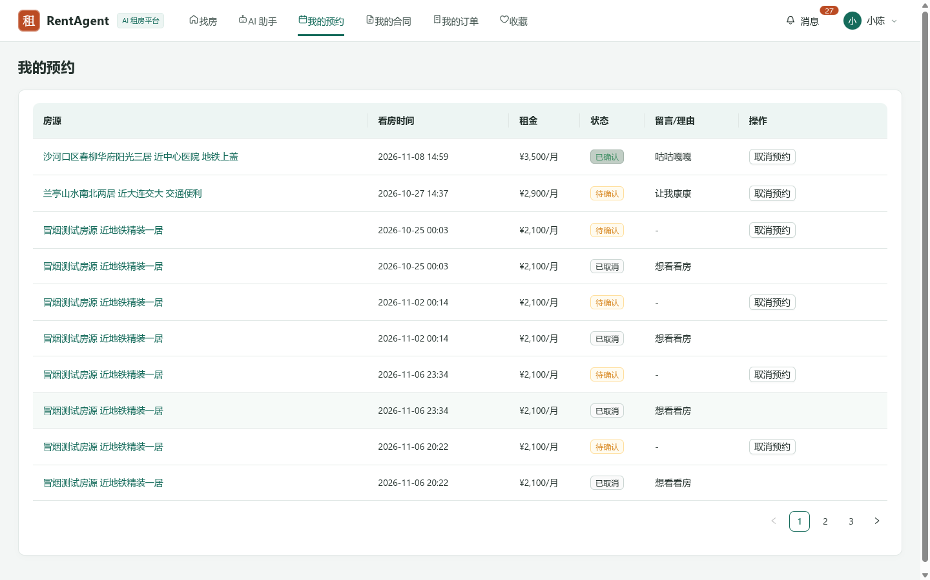

【证明截图 7】图07 在线签约页 —— 对应用例22~24: 租约拟定/双方法定签名/租约生效
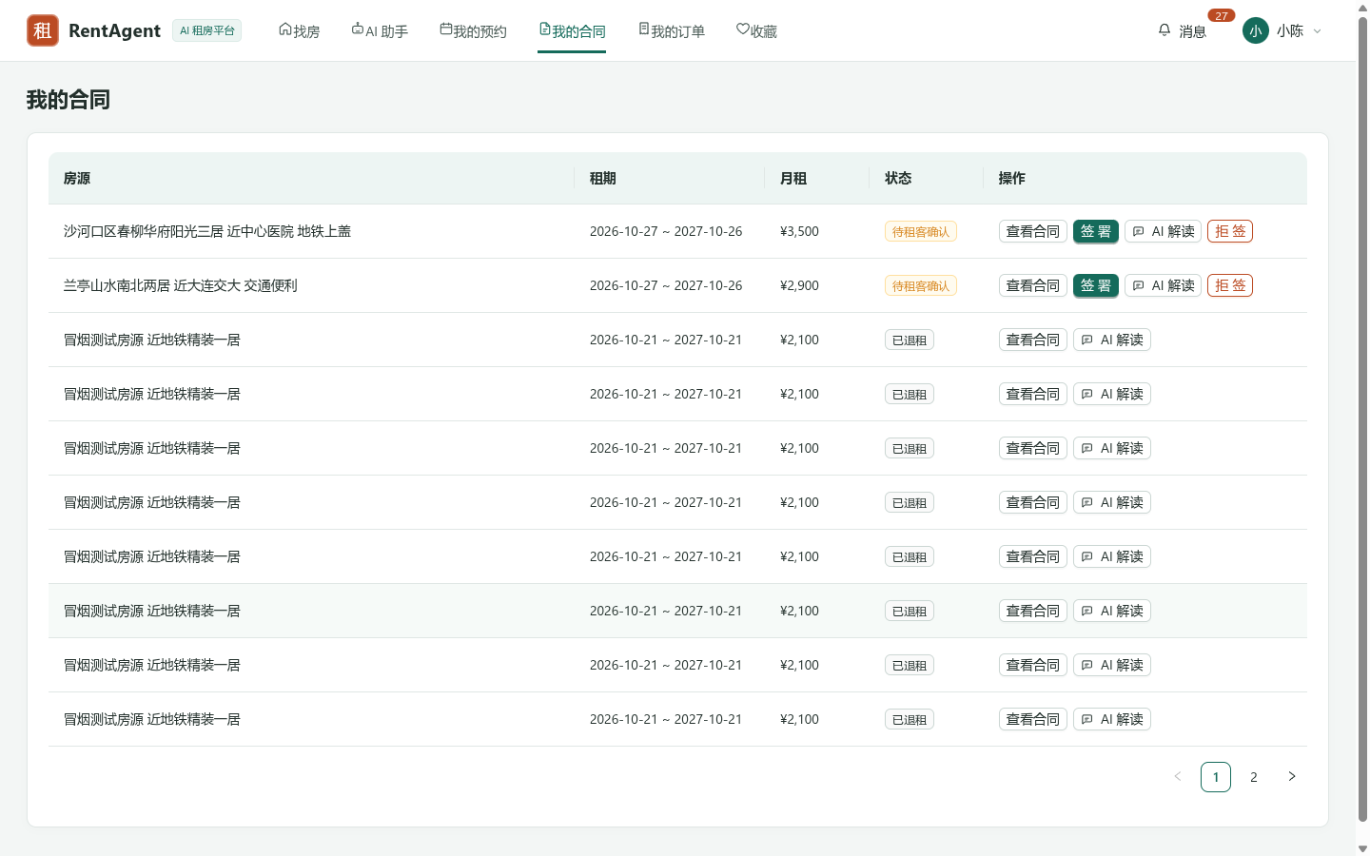

【证明截图 8】图08 个人中心 —— 对应用例25~28,32: 订单明细/分期账单/评价状态/通知
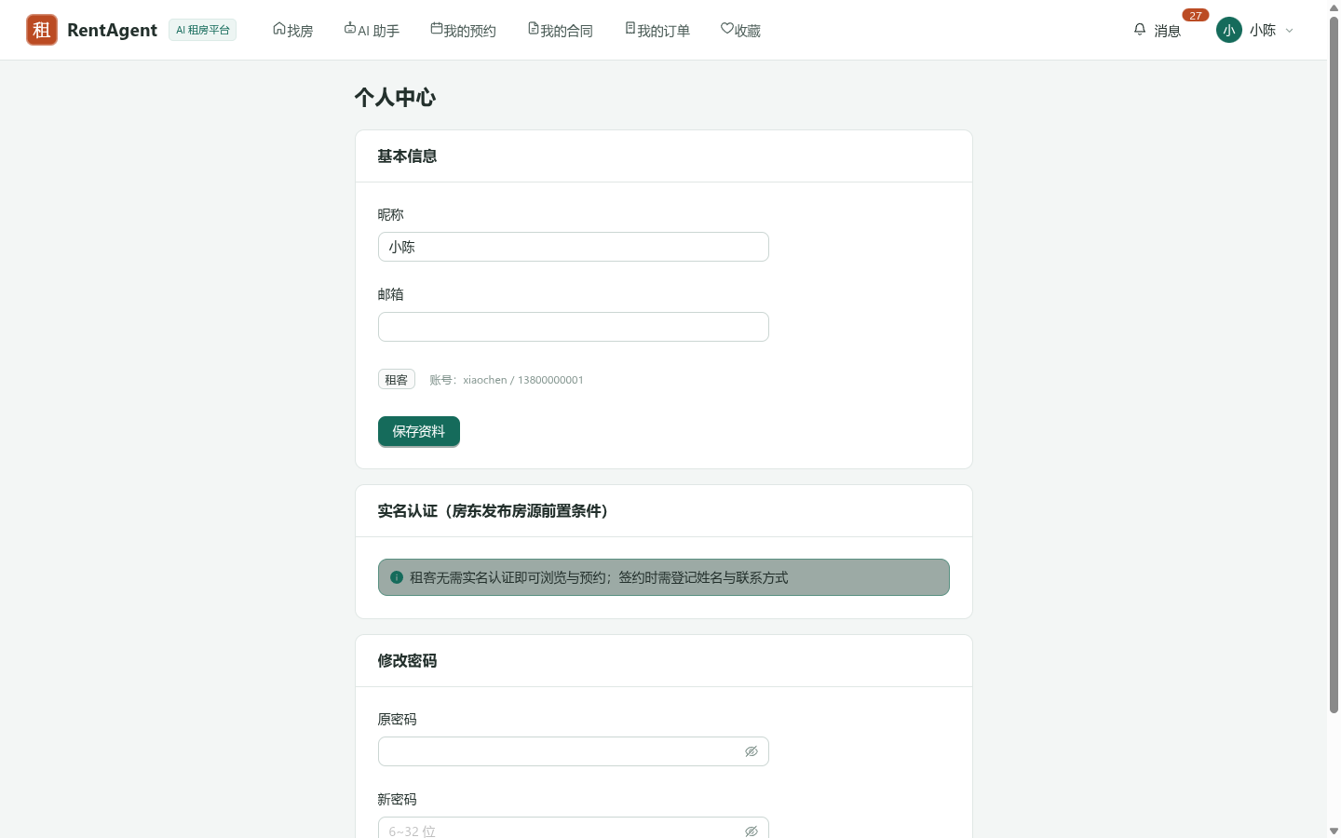

【证明截图 9】图09 房源发布-AI识别 —— 对应用例10,29: 房源信息录入/AI文案结构化提取
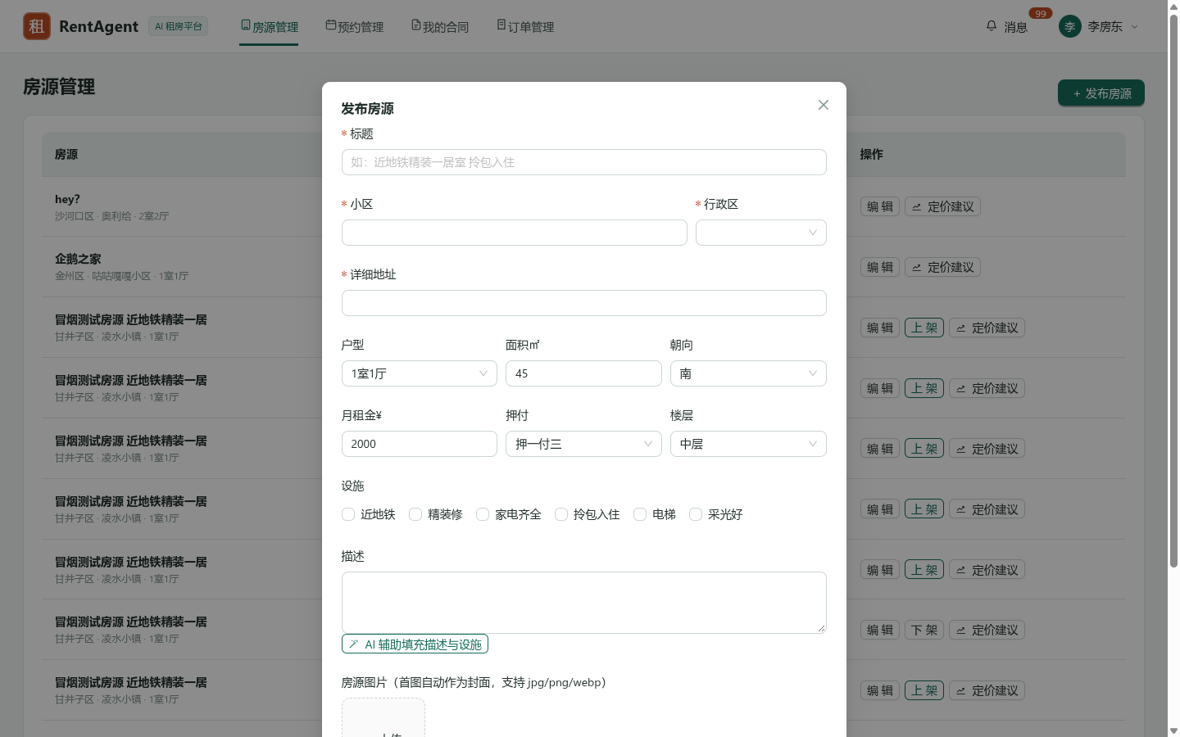

【证明截图 10】图10 房源管理页 —— 对应用例10~12: 房东端房源生命周期/状态机查看
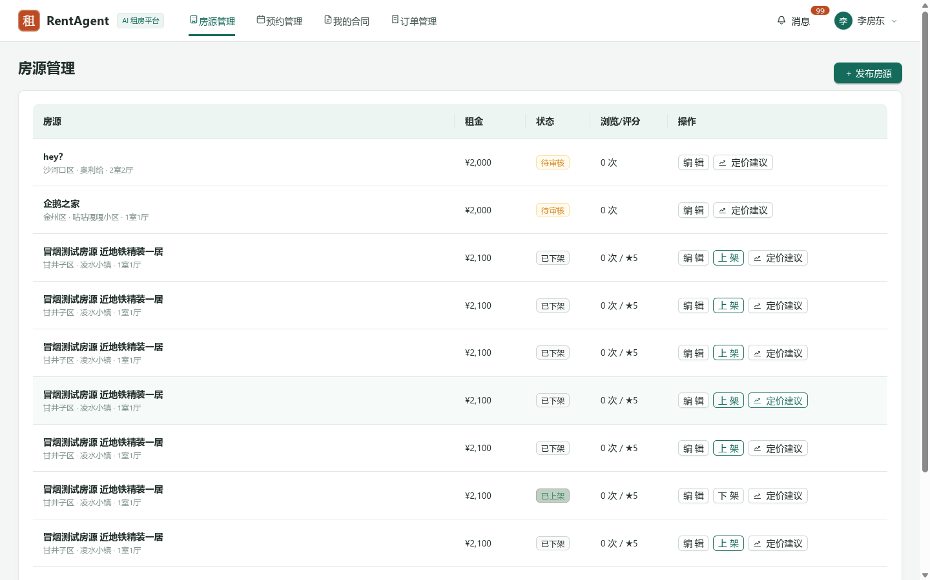

【证明截图 11】图11 智能定价弹窗 —— 对应用例30: 大模型租金评估/周边竞品建议
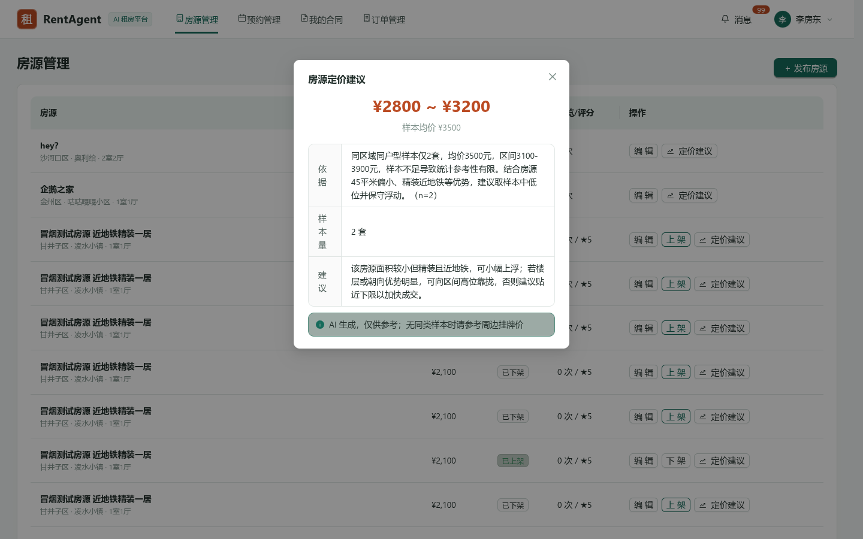

【证明截图 12】图12 预约订单管理页 —— 对应用例18~25: 房东端审核看房/签约履约单追踪
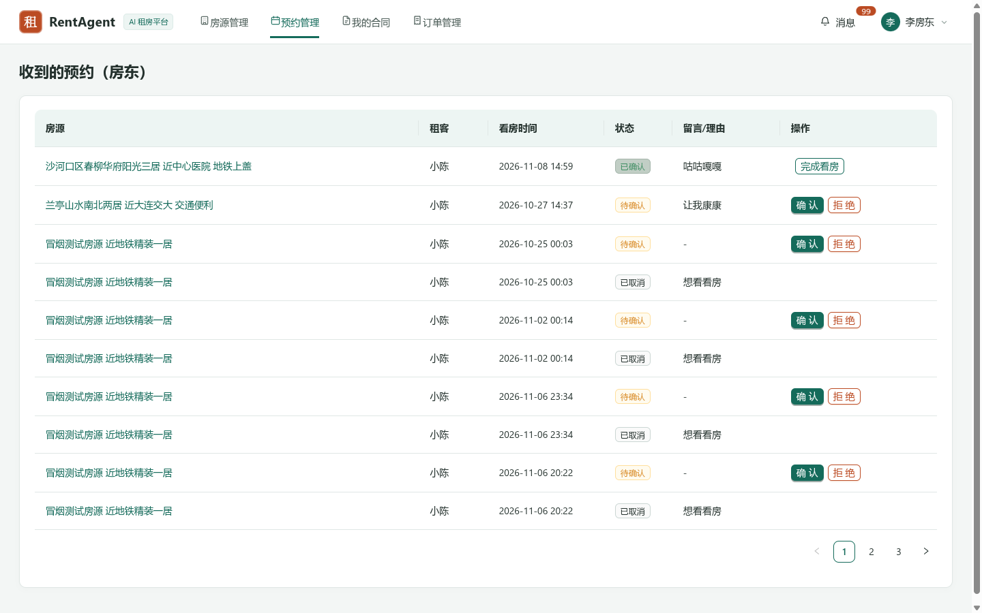

【证明截图 13】图13 实名认证页 —— 对应用例8,37,39: 身份证加密提交/脱敏/驳回更正
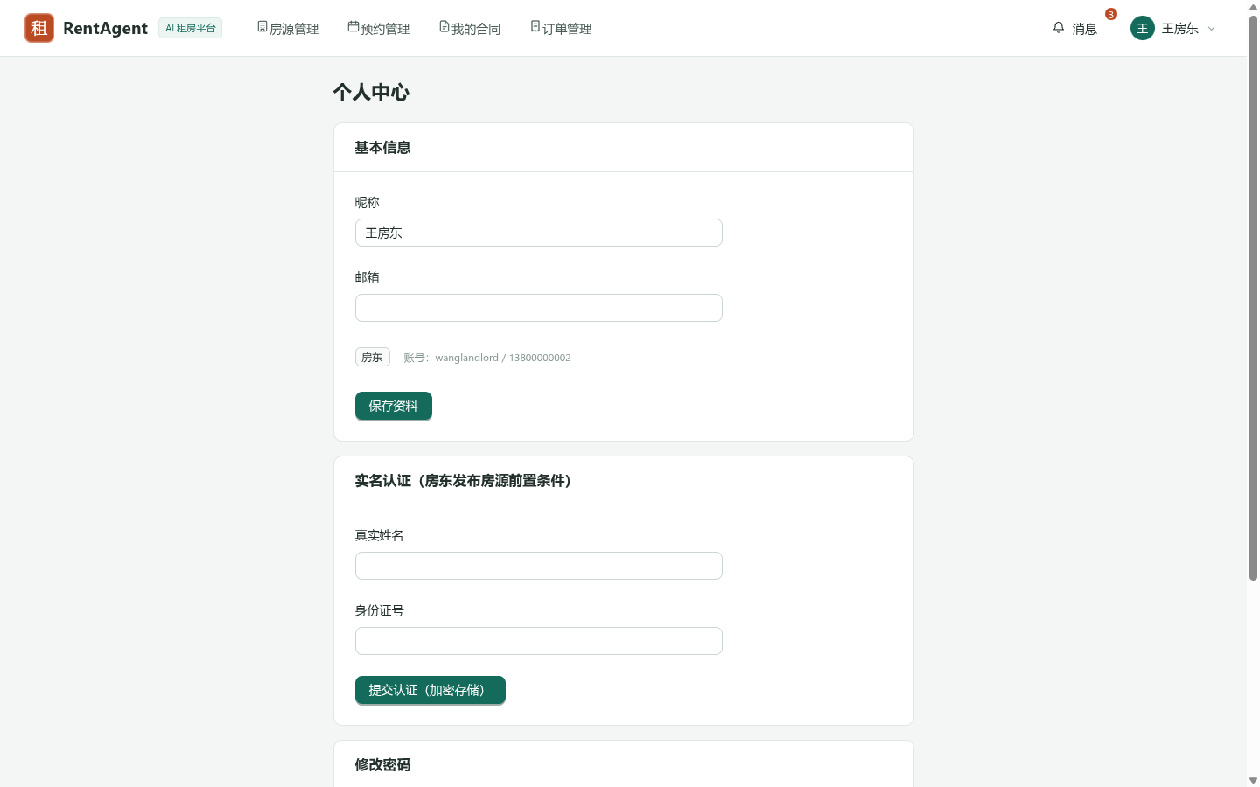

【证明截图 14】图14 运营数据看板 —— 对应用例33: 交易大盘/在架房源/用户活跃聚合统计
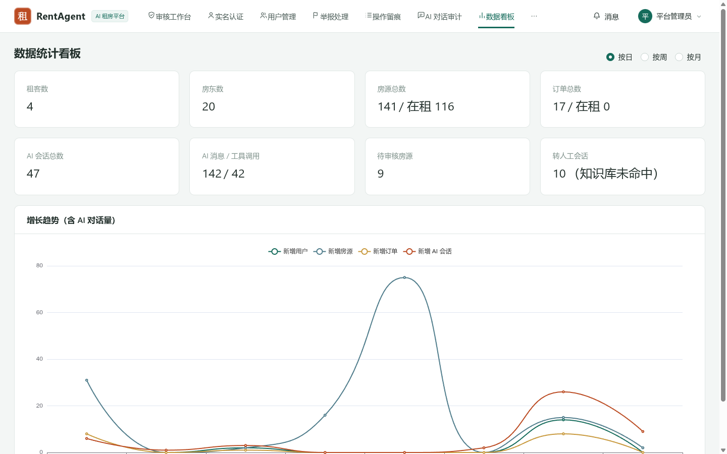

【证明截图 15】图15 审核工作台 —— 对应用例12,38~43: 房源审核/实名审核/下架处置/AI配置
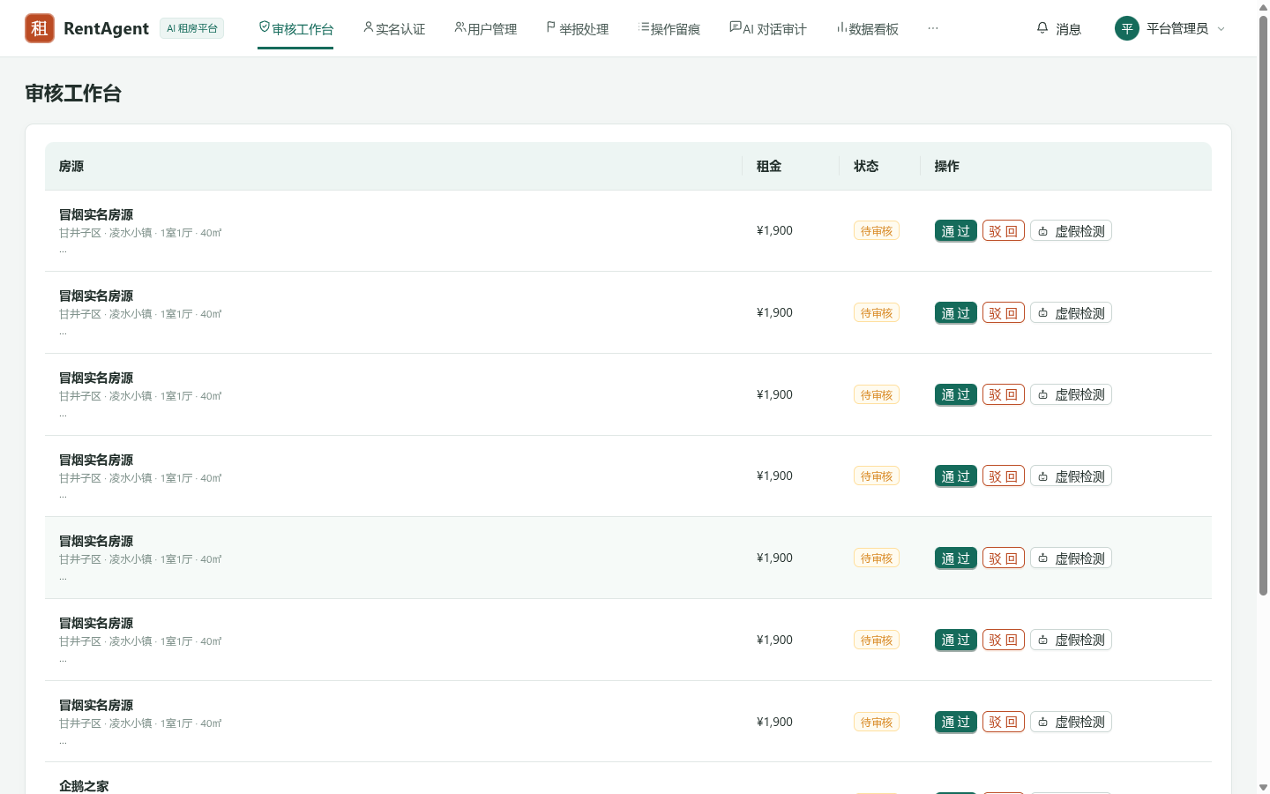

【证明截图 16】图16 用户管理页 —— 对应用例2,6: 用户账号冻结/解冻与权限拦截
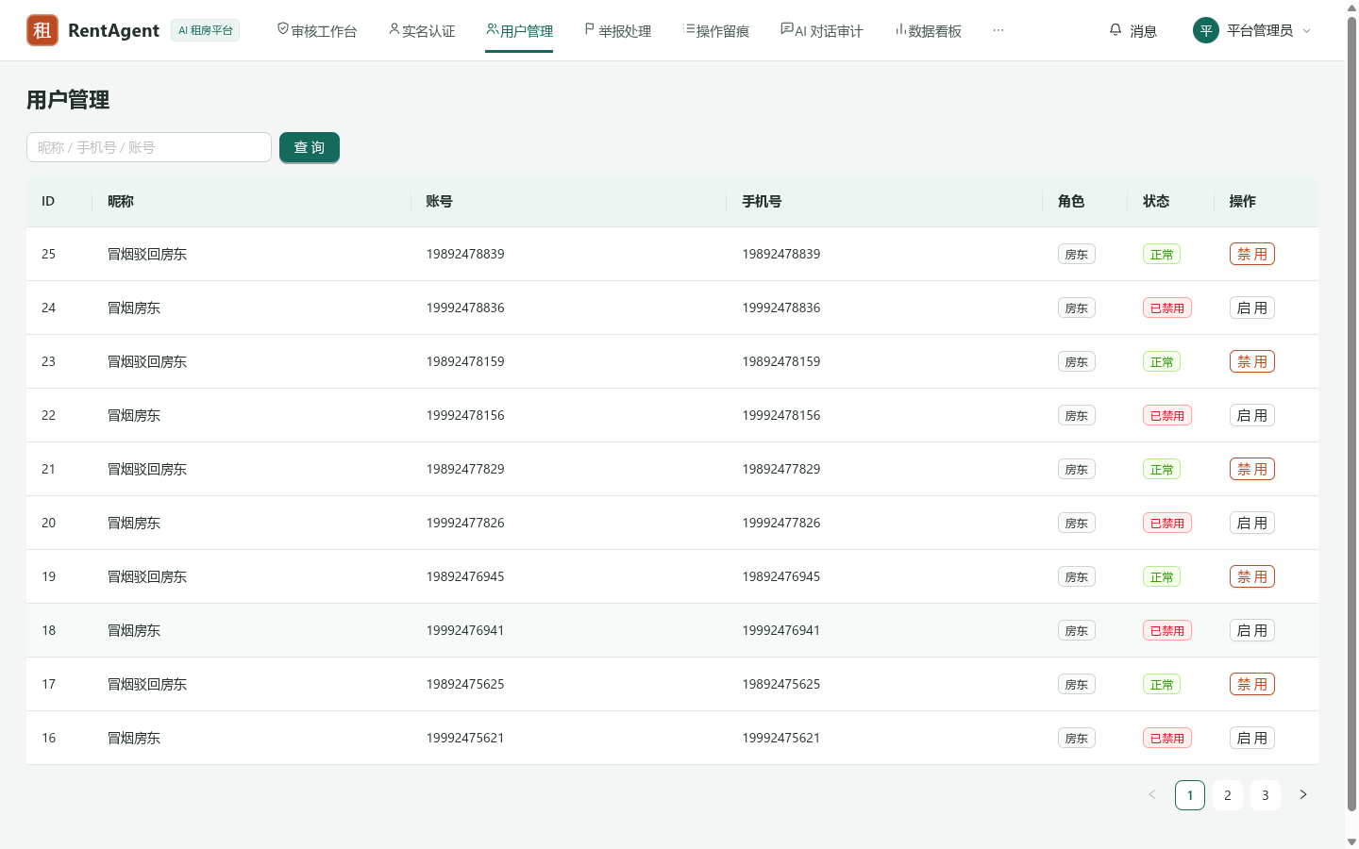

【证明截图 17】图17 知识库维护页 —— 对应用例35: 客服大模型政策法规向量库维护
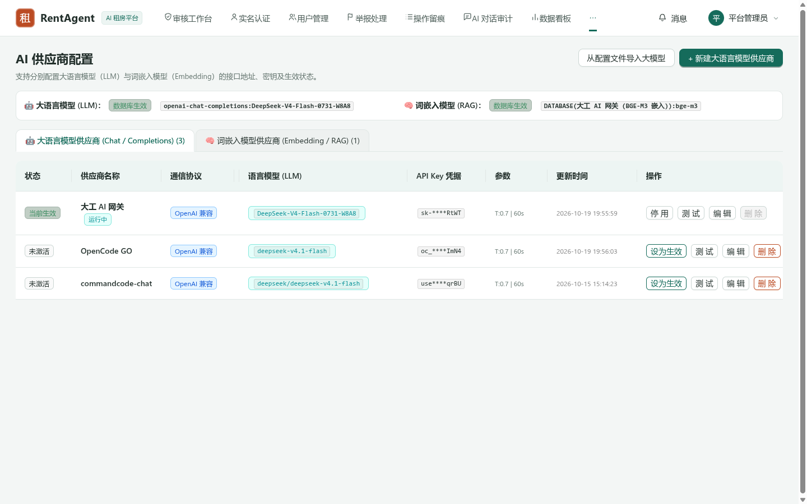

【证明截图 18】图18 房源下架示意 —— 对应用例11,40: 房源违规下架状态与租客端隔离
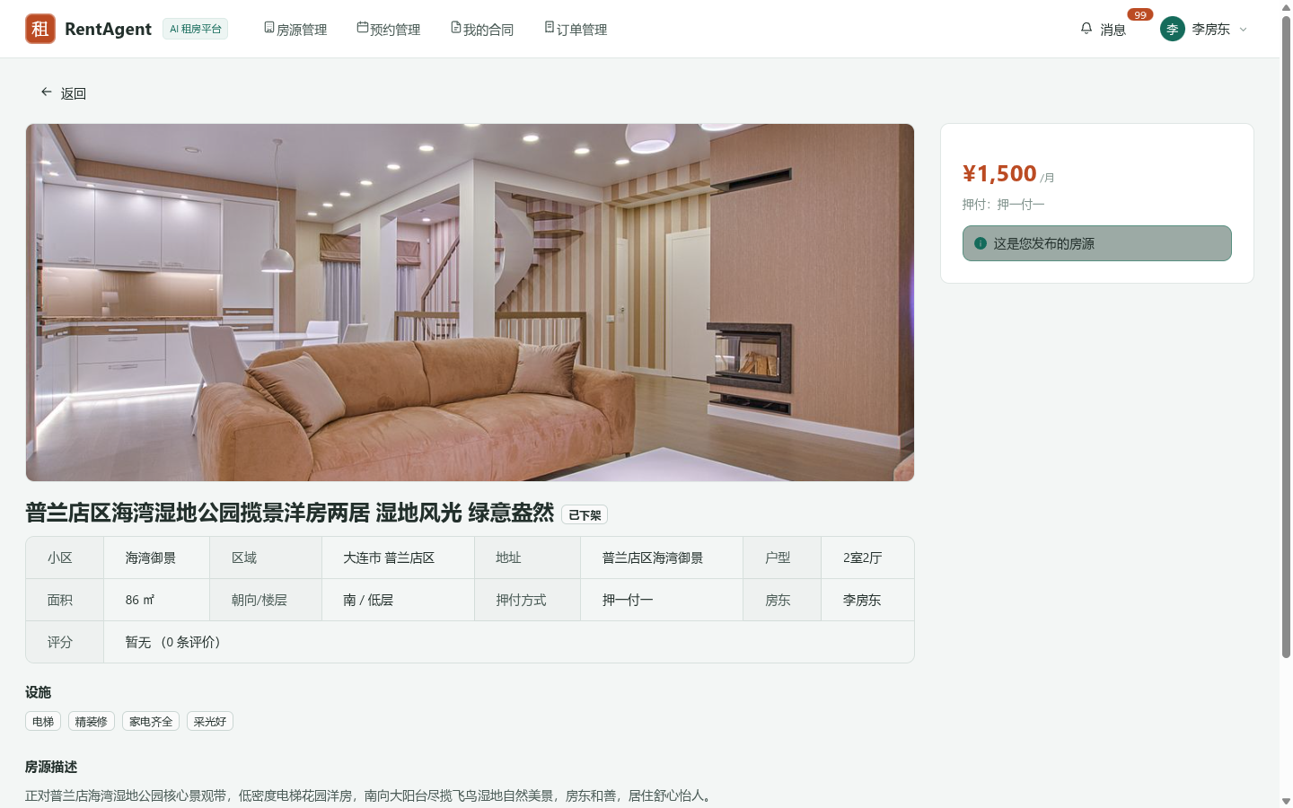

【证明截图 19】图19 AI超时转人工 —— 对应用例36: 大模型异常熔断与人工转接
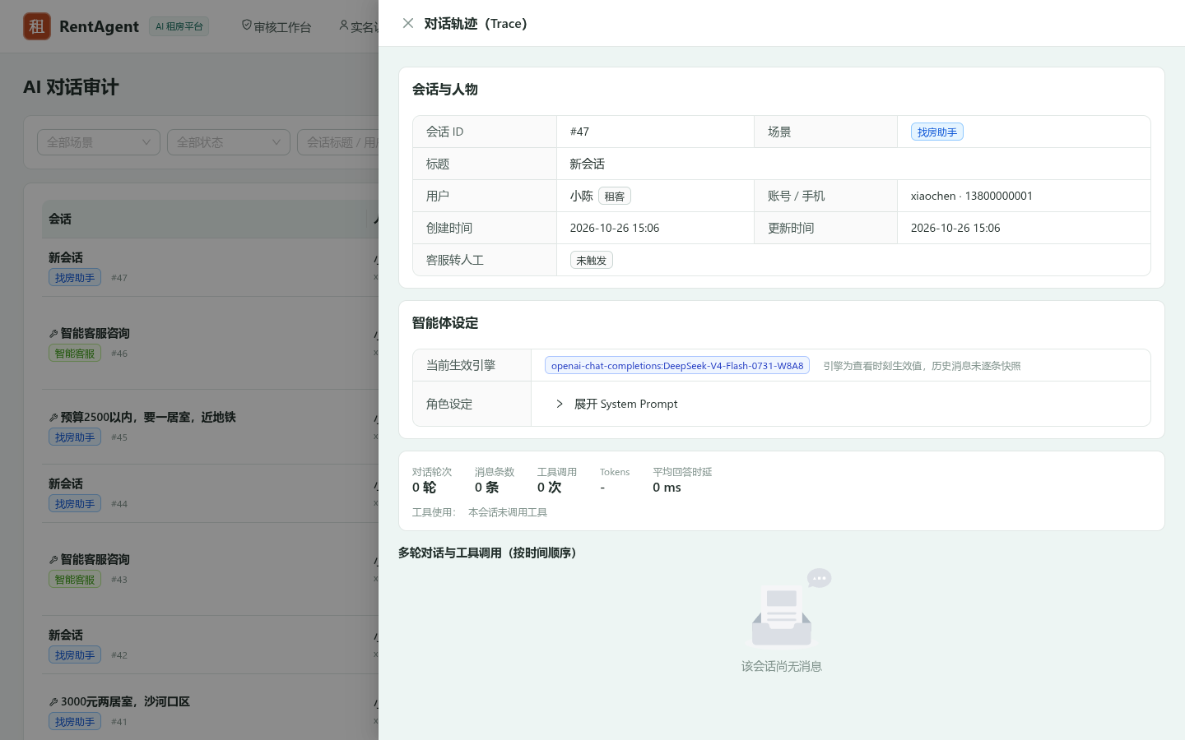

【证明截图 20】图20 预约拒绝业务 —— 对应用例21: 房东拒绝看房与占用时段安全释放
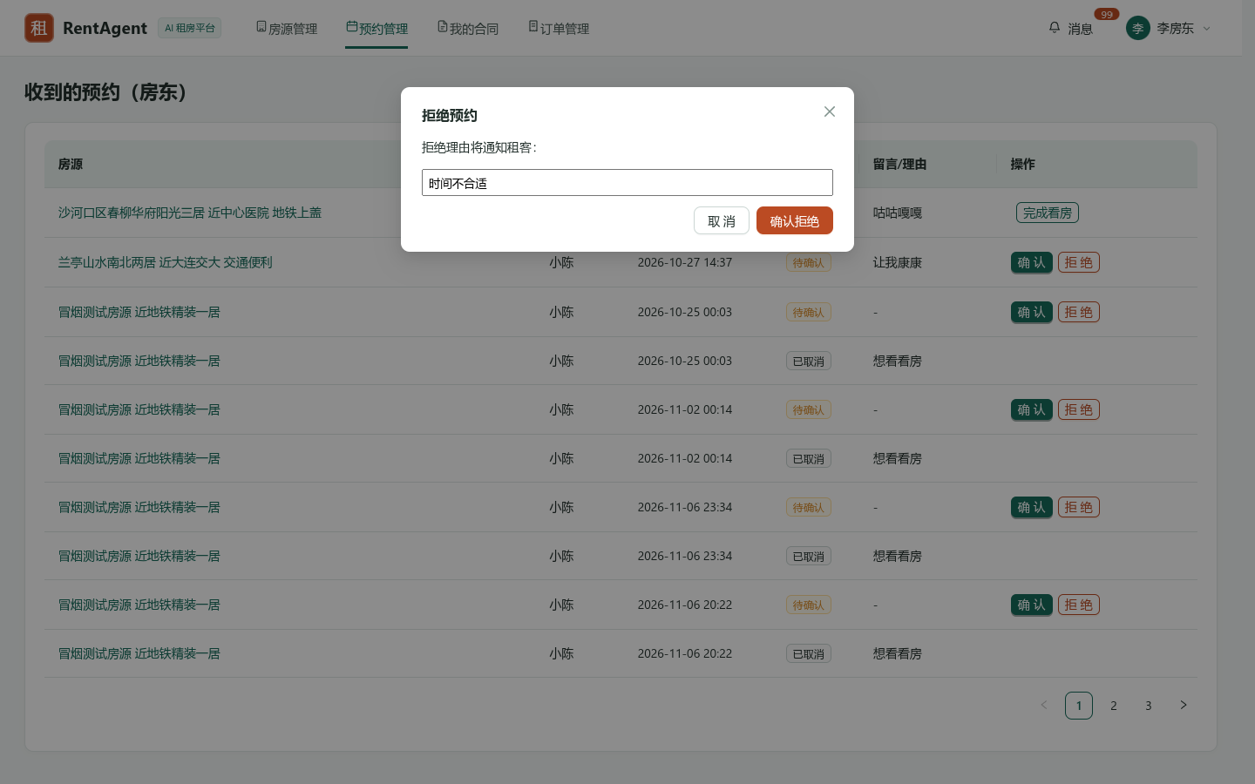

【证明截图 21】图21 预约完成履约 —— 对应用例21,27: 线下看房完成/引导签约流程
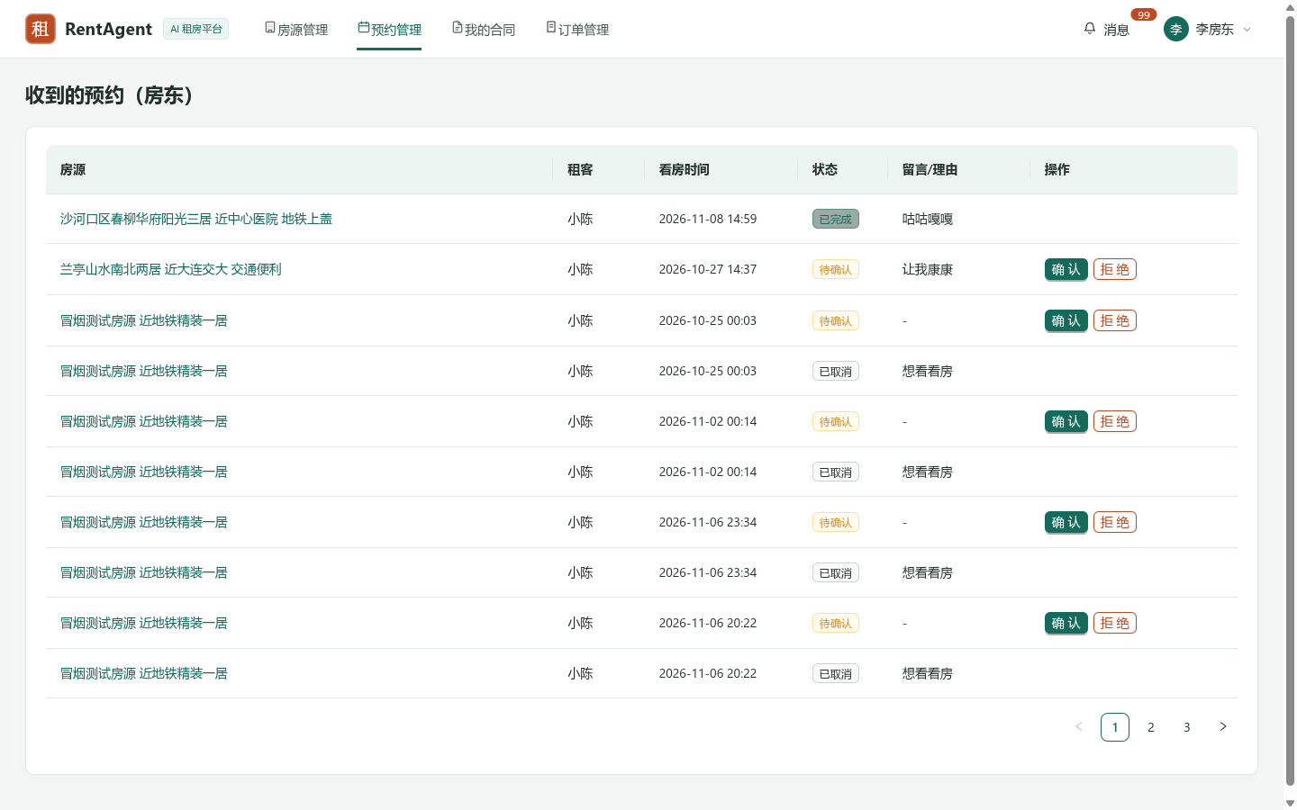

【证明截图 22】图22 合同法律风险检测 —— 对应用例31: 真实大模型条款检测与风险提示
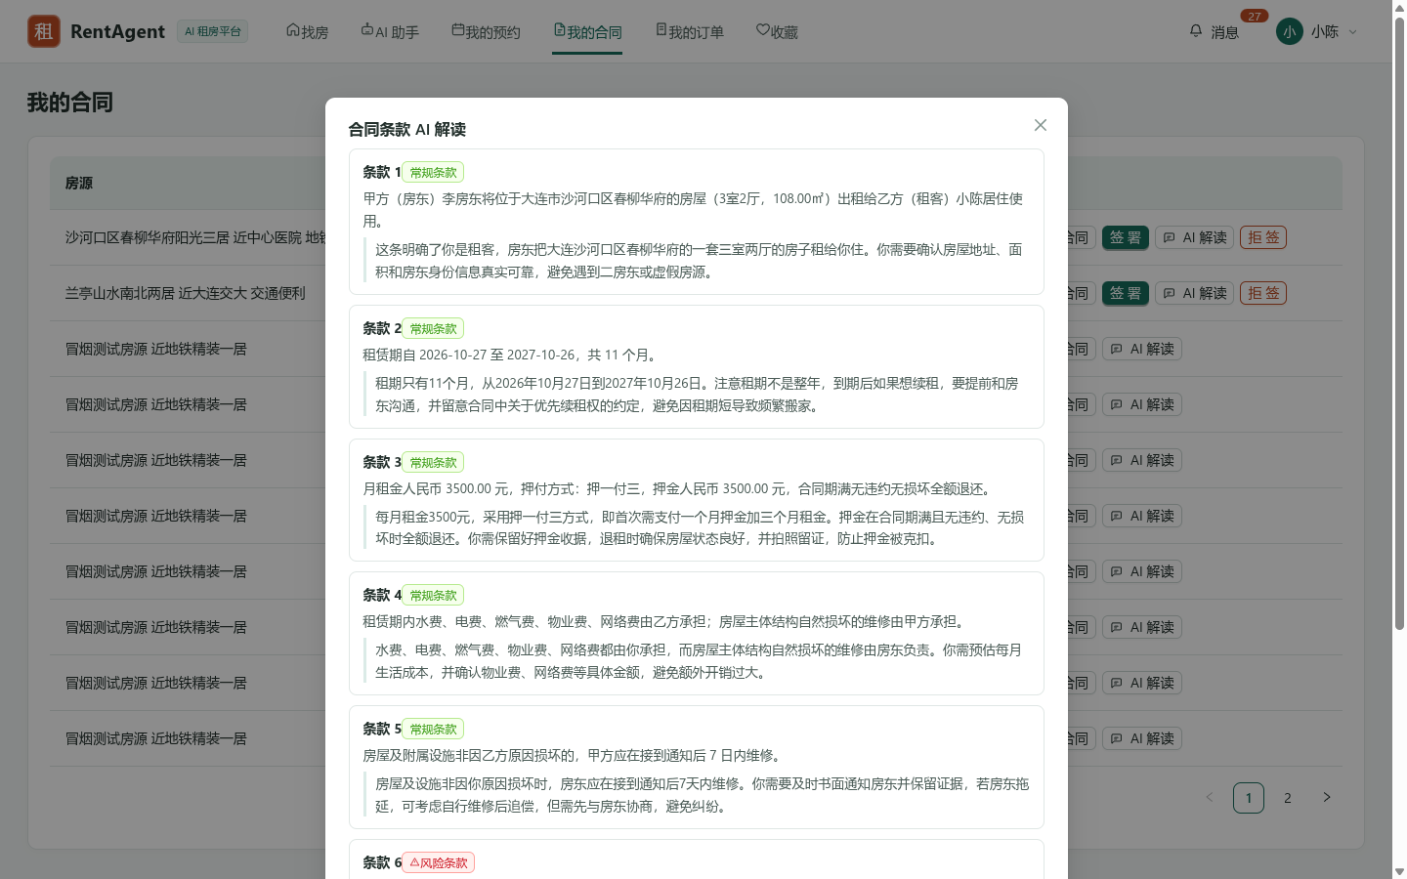

【证明截图 23】图23 移动端响应式示意 —— 对应用例50: 移动端自适应与跨端多终端兼容

运行
图一：系统登录与多角色认证控制台页面（真实前端界面）

图二：全业务集成冒烟门禁 153 项断言执行截图（真实后端日志）


图三：管理员审核工作台（房源与实名审核）页面（真实前端界面）

图四：后端 Maven Surefire 235 条单元测试全量运行截图（真实后端日志）
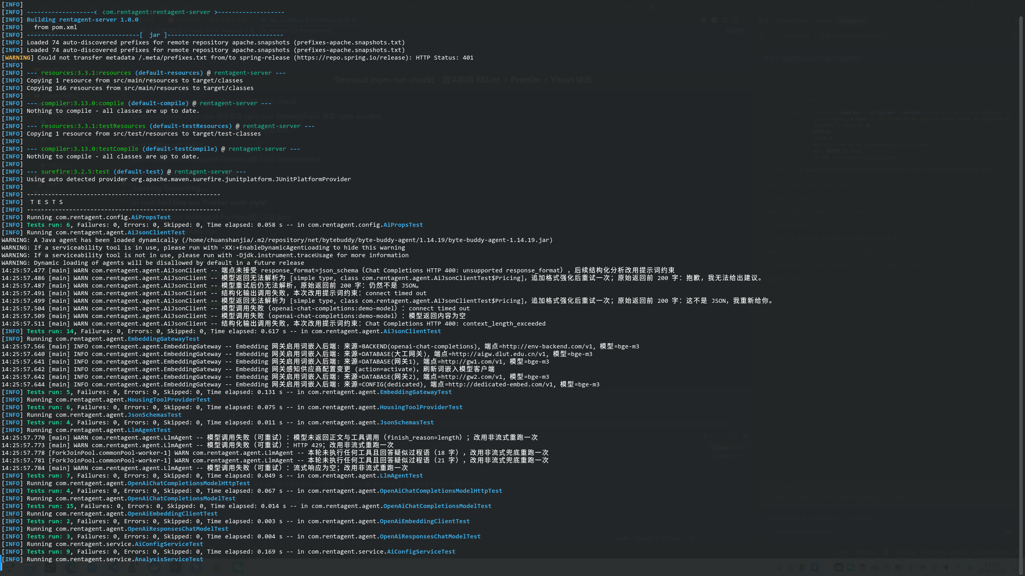

图五：大连市全景房源多维检索与地图找房模式页面（真实前端界面）

图六：前端代码规范与 Vitest 32 条单测运行截图（真实前端日志）


图七：在线租赁合同签署与 12 期分期账单确认页面（真实前端界面）

图八：前端 Web 生产打包编译运行截图（真实构建日志）


图九：AI 找房助手流式对话与直达链接推荐页面（真实前端界面）

图十：GitHub Actions CI/CD 流水线三大作业执行截图（真实流水线大盘）

